Sheet1
关于筋膜枪采购-供应商报价模板（请供应商按要求填写打印盖章后上传） 供应商名称： 联系方式：
序号 | 采购需求 |  |  |  |  |  |  | 供应商响应
 | 产品名称 | 需求参数 | 图片 | 预算单价 | 单位 | 数量 | 预算小计 | 响应参数 | 图片 | 响应单价 | 单位 | 数量 | 响应小计
1 | 筋膜枪 | 型号：Hypervolt2.0 颜色：黑色 品牌：HYPERICE海博艾斯 特点：岩灰科技配色，人体工学握把，舒适掌控:轻量机身，长时间使用也轻松，降吸、续航升级，压力传感显示，稳定高频冲击。 抗压力度：约25-35kg 冲击频率：背部按钮一键控制 3档可调1800/2400/3000rpm 使用时间：约可用180分钟 按摩头：5个（球型头 扁平头 U型头 子弹头 气垫头） 尺寸：约高19.5CM/长24CM 电机功率：60W 配置：内含Hypervolt 2.0 Black、电池充电器、五种理疗头 | 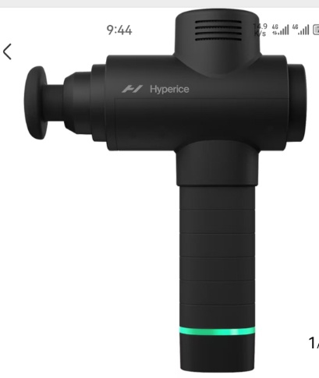 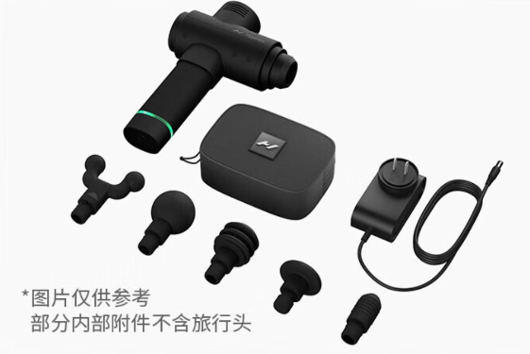 | 1700.00 | 台 | 10 | 17000.00
合计 |  |  |  |  |  |  | 17000.00

